关系图
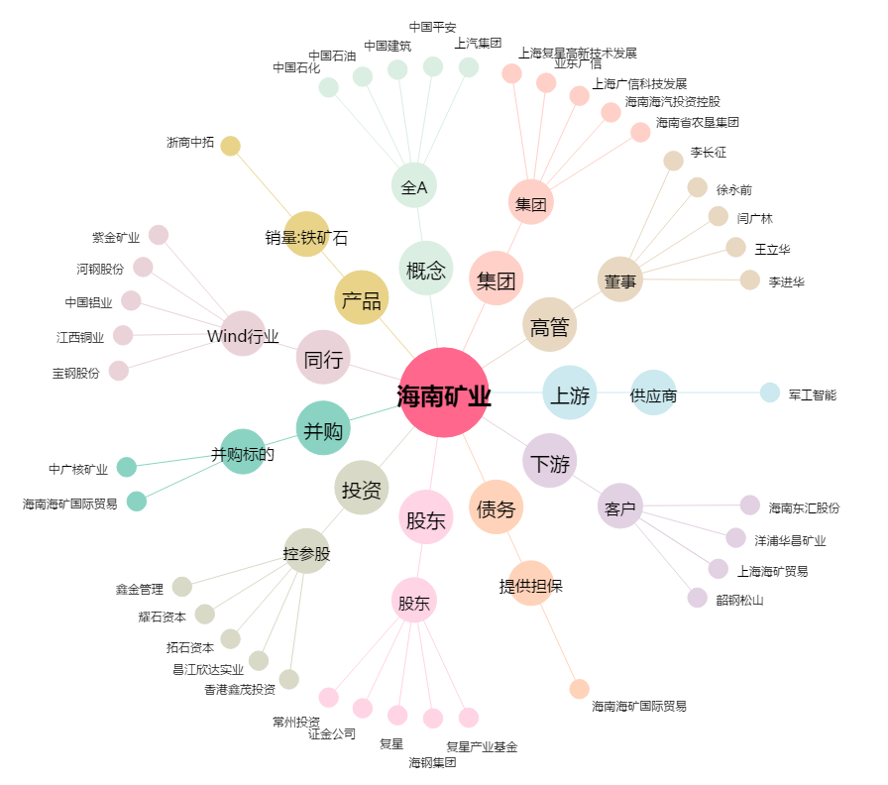
海南矿业[601969.SH] - 关系概览图

